상품제안서
포토매직 머그 화이트 12oz ever | 상품코드: S40699

 |  |  |  |  |  |  | 02-713-8555 | www.synergygift.co.kr
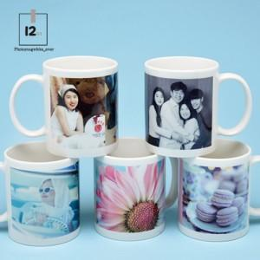

【상세/제작정보】 | <p><span style="font-size: 14pt;">※ 운임비 별도 발생 됩니다.</span></p>

【인쇄/포장옵션】 | 풀칼라, 올라운드인쇄 / 포장지포장

【공급단가】 | 수량 | 100~ | 300~ | 1,000~ | 3,000~ | 10,000~
*VAT별도 | 단가 | 2,860원 | 2,730원 | 2,600원 | 2,560원 | 2,470원

【상품 URL】 | https://www.synergygift.co.kr:443/src/goods_detail.php?gdno=40699

